画面フロー
アプリ基本設計書 |  |  |  | 担当者 | きらぼし |  | 確認日

 |  |  |  |  | DNX | 武山 | 確認日 | 2021-04-28

画面コード | M0410M00 | フロー名 | 環境設定/お客さま情報/照会変更

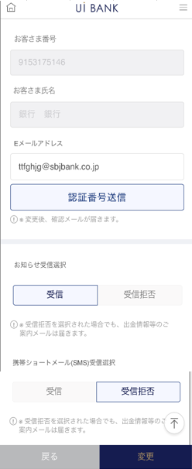 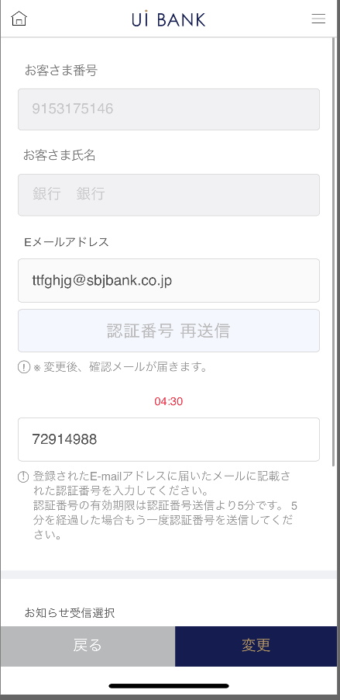 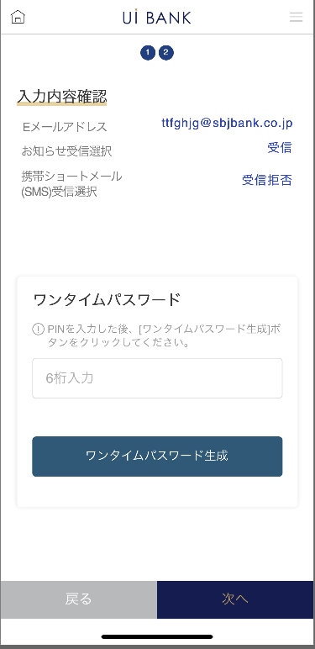 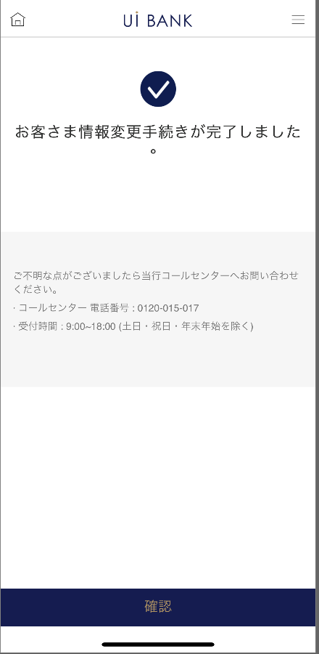 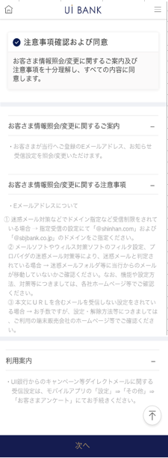
STEP1
STEP2
STEP3
STEP4
STEP5

☆

補足説明：
☆：UI銀行様のロゴ挿入に影響し表題のタイトルにロゴが挿入されています。 最新版のものではデザインの関係上「照会/変更」とタイトル表記しております。 希望の文言等ございましたらご相談いただけますと幸いです。

M0410S00画面レイアウト
アプリ基本設計書 |  |  |  |  |  |  |  |  | 担当者 | きらぼし |  |  | 確認日

 |  |  |  |  |  |  |  |  |  | DNX | 米山 |  | 確認日 | 2021-04-28

要件充足表No. | 43 | カテゴリ | App PKG | Lvel 1 | Lvel 2 | Lvel 3 |  | Lvel 4 | Lvel 5
 |  |  |  | モバイルアプリ | 基本機能 | MENU

要件充足表No. | 6 | カテゴリ | AITHERPKG | Lvel 1 | Lvel 2 | Lvel 3 |  | Lvel 4 | Lvel 5
 |  |  |  | 預金 | 共通 | 住所変更

画面コード | M0410S00 | 画面名 | 環境設定/お客さま情報/照会変更

画面レイアウト： |  |  |  |  |  |  | 画面説明：

 |  |  |  |  |  |  | - 以下項目につき、現在登録情報をAitherより呼出し表示。 変更を行いたい場合、入力 or 選択を行う。 ・ Eメールアドレス ・ 電話番号 ・ お知らせ受信 有/無 ・ SMS受信 有/無 ・ ローン返済SMS受信 有/無
1
2
3
4
5

 |  |  |  |  |  |  | 項目説明

 |  |  |  |  |  |  | 項番 | 操作 | 選択肢/入力内容 |  |  | 備考 |  | AiTHERとの連携 (参照元データ)

 |  |  |  |  |  |  | 1 | クリック | - |  |  | - |  | -
 |  |  |  |  |  |  | 2 | － | 常時表示 |  |  | - |  | -
 |  |  |  |  |  |  | 3 | － | 常時表示 |  |  | - |  | -
 |  |  |  |  |  |  | 4 | － | 常時表示 |  |  | - |  | -
 |  |  |  |  |  |  | 5 | クリック | - |  |  | M0410S01へ遷移 |  | -
 |  |  |  |  |  |  | 6
 |  |  |  |  |  |  | 7
 |  |  |  |  |  |  | 8
 |  |  |  |  |  |  | 9
 |  |  |  |  |  |  | 10
 |  |  |  |  |  |  | 11
 |  |  |  |  |  |  | 12
 |  |  |  |  |  |  | 13
 |  |  |  |  |  |  | 14
 |  |  |  |  |  |  | 15
 |  |  |  |  |  |  | きらぼし様コメント & デザイン変更コメント(要件定義書参照) |  |  |  |  |  |  | 対応確認
 |  |  |  |  |  |  | No. | 内容
 |  |  |  |  |  |  | 1 | 銀行名、Eメールドメインを決定後に変更します |  |  |  |  |  | 項目3 対応予定
 |  |  |  |  |  |  | 2
 |  |  |  |  |  |  | 3
 |  |  |  |  |  |  | 4
 |  |  |  |  |  |  | 5
 |  |  |  |  |  |  | 6
 |  |  |  |  |  |  | 7
 |  |  |  |  |  |  | 8
 |  |  |  |  |  |  | 9
 |  |  |  |  |  |  | 10

M0410S01画面レイアウト
アプリ基本設計書 |  |  |  |  |  |  |  |  | 担当者 | きらぼし |  |  | 確認日

 |  |  |  |  |  |  |  |  |  | DNX | 米山 |  | 確認日 | 2021-04-28

要件充足表No. | 43 | カテゴリ | App PKG | Lvel 1 | Lvel 2 | Lvel 3 |  | Lvel 4 | Lvel 5
 |  |  |  | モバイルアプリ | 基本機能 | MENU

要件充足表No. | 6 | カテゴリ | AITHERPKG | Lvel 1 | Lvel 2 | Lvel 3 |  | Lvel 4 | Lvel 5
 |  |  |  | 預金 | 共通 | 住所変更

画面コード | M0410S01 | 画面名 | 環境設定/お客さま情報/照会変更

画面レイアウト： |  |  |  |  |  |  | 画面説明：

1
2
3
4
5
6
7
8
9
 |  |  |  |  |  |  | - 以下項目につき、現在登録情報をAitherより呼出し表示。 変更を行いたい場合、入力 or 選択を行う。 ・ ANY住宅ローンの返済予定表送付 有/無 - モバイルワンタイムパスワードによる取引認証の後、変更完了。

 |  |  |  |  |  |  | 項目説明

 |  |  |  |  |  |  | 項番 | 操作 | 選択肢/入力内容 |  |  | 備考 |  | AiTHERとの連携 (参照元データ)

 |  |  |  |  |  |  | 1 | － | 常時表示 |  |  | - |  | -
 |  |  |  |  |  |  | 2 | － | 常時表示 |  |  | - |  | -
 |  |  |  |  |  |  | 3 | 入力 | メールアドレスを入力 |  |  | - |  | -
 |  |  |  |  |  |  | 4 | クリック | - |  |  | 認証番号送信する |  | -
 |  |  |  |  |  |  | 5 | 入力 | - |  |  | - |  | -
 |  |  |  |  |  |  | 6 | クリック | 受信/受信拒否 |  |  | - |  | -
 |  |  |  |  |  |  | 7 | クリック | 受信/受信拒否 |  |  | - |  | -
 |  |  |  |  |  |  | 8 | クリック | - |  |  | M0410S00へ遷移 |  | -
 |  |  |  |  |  |  | 9 | クリック | - |  |  | M0410S02へ遷移 |  | -
 |  |  |  |  |  |  | 10
 |  |  |  |  |  |  | 11
 |  |  |  |  |  |  | 12
 |  |  |  |  |  |  | 13
 |  |  |  |  |  |  | 14
 |  |  |  |  |  |  | 15
 |  |  |  |  |  |  | きらぼし様コメント & デザイン変更コメント(要件定義書参照) |  |  |  |  |  |  | 対応確認
 |  |  |  |  |  |  | No. | 内容
 |  |  |  |  |  |  | 1 | 銀行名を決定後に変更します |  |  |  |  |  | 本画面 対応済
 |  |  |  |  |  |  | 2 | 融資商品に関する項目を削除します |  |  |  |  |  | 本画面 対応済
 |  |  |  |  |  |  | 3
 |  |  |  |  |  |  | 4
 |  |  |  |  |  |  | 5
 |  |  |  |  |  |  | 6
 |  |  |  |  |  |  | 7
 |  |  |  |  |  |  | 8
 |  |  |  |  |  |  | 9
 |  |  |  |  |  |  | 10

M0410S02画面レイアウト
アプリ基本設計書 |  |  |  |  |  |  |  |  | 担当者 | きらぼし |  |  | 確認日

 |  |  |  |  |  |  |  |  |  | DNX | 米山 |  | 確認日 | 2021-04-28

要件充足表No. | 43 | カテゴリ | App PKG | Lvel 1 | Lvel 2 | Lvel 3 |  | Lvel 4 | Lvel 5
 |  |  |  | モバイルアプリ | 基本機能 | MENU

要件充足表No. | 6 | カテゴリ | AITHERPKG | Lvel 1 | Lvel 2 | Lvel 3 |  | Lvel 4 | Lvel 5
 |  |  |  | 預金 | 共通 | 住所変更

画面コード | M0410S02 | 画面名 | 環境設定/お客さま情報/照会変更

画面レイアウト： |  |  |  |  |  |  | 画面説明：

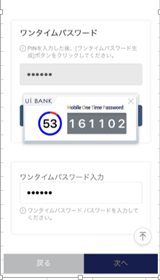 |  |  |  |  |  |  | - 以下項目につき、現在登録情報をAitherより呼出し表示。 変更を行いたい場合、入力 or 選択を行う。 ・ ANY住宅ローンの返済予定表送付 有/無 - モバイルワンタイムパスワードによる取引認証の後、変更完了。

1
2
5
6
3
4
7
8

 |  |  |  |  |  |  | 項目説明

 |  |  |  |  |  |  | 項番 | 操作 | 選択肢/入力内容 |  |  | 備考 |  | AiTHERとの連携 (参照元データ)

 |  |  |  |  |  |  | 1 | － | 常時表示 |  |  | - |  | -
 |  |  |  |  |  |  | 2 | － | 常時表示 |  |  | - |  | -
 |  |  |  |  |  |  | 3 | 入力 | PIN番号入力 |  |  | - |  | -
 |  |  |  |  |  |  | 4 | クリック | - |  |  | - |  | -
 |  |  |  |  |  |  | 5 | 表示 | - |  |  | - |  | -
 |  |  |  |  |  |  | 6 | 入力 | 項番5を入力 |  |  | - |  | -
 |  |  |  |  |  |  | 7 | クリック | - |  |  | M0410S01へ遷移 |  | -
 |  |  |  |  |  |  | 8 | クリック | - |  |  | M0410S03へ遷移 |  | -
 |  |  |  |  |  |  | 9
 |  |  |  |  |  |  | 10
 |  |  |  |  |  |  | 11
 |  |  |  |  |  |  | 12
 |  |  |  |  |  |  | 13
 |  |  |  |  |  |  | 14
 |  |  |  |  |  |  | 15
 |  |  |  |  |  |  | きらぼし様コメント & デザイン変更コメント(要件定義書参照) |  |  |  |  |  |  | 対応確認
 |  |  |  |  |  |  | No. | 内容
 |  |  |  |  |  |  | 1 | 「モバイルOTP」「OTPパスワード」「Mobile One Time Password」等の表記を、すべて「ワンタイムパスワード」に統一したい。 |  |  |  |  |  | 項目2・4 対応済
 |  |  |  |  |  |  | 2 | ロゴを決定後に変更します |  |  |  |  |  | 項番5 対応予定
 |  |  |  |  |  |  | 3
 |  |  |  |  |  |  | 4
 |  |  |  |  |  |  | 5
 |  |  |  |  |  |  | 6
 |  |  |  |  |  |  | 7
 |  |  |  |  |  |  | 8
 |  |  |  |  |  |  | 9
 |  |  |  |  |  |  | 10

M0410S03画面レイアウト
アプリ基本設計書 |  |  |  |  |  |  |  |  | 担当者 | きらぼし |  |  | 確認日

 |  |  |  |  |  |  |  |  |  | DNX | 米山 |  | 確認日 | 2021-04-28

要件充足表No. | 43 | カテゴリ | App PKG | Lvel 1 | Lvel 2 | Lvel 3 |  | Lvel 4 | Lvel 5
 |  |  |  | モバイルアプリ | 基本機能 | MENU

要件充足表No. | 6 | カテゴリ | AITHERPKG | Lvel 1 | Lvel 2 | Lvel 3 |  | Lvel 4 | Lvel 5
 |  |  |  | 預金 | 共通 | 住所変更

画面コード | M0410S03 | 画面名 | 環境設定/お客さま情報/照会変更

画面レイアウト： |  |  |  |  |  |  | 画面説明：

 |  |  |  |  |  |  | - 以下項目につき、現在登録情報をAitherより呼出し表示。 変更を行いたい場合、入力 or 選択を行う。 ・ ANY住宅ローンの返済予定表送付 有/無 - モバイルワンタイムパスワードによる取引認証の後、変更完了。
1
2
3

 |  |  |  |  |  |  | 項目説明

 |  |  |  |  |  |  | 項番 | 操作 | 選択肢/入力内容 |  |  | 備考 |  | AiTHERとの連携 (参照元データ)

 |  |  |  |  |  |  | 1 | － | 常時表示 |  |  | - |  | -
 |  |  |  |  |  |  | 2 | － | 常時表示 |  |  | - |  | -
 |  |  |  |  |  |  | 3 | クリック | - |  |  | A0100S32へ遷移 |  | -
 |  |  |  |  |  |  | 4
 |  |  |  |  |  |  | 5
 |  |  |  |  |  |  | 6
 |  |  |  |  |  |  | 7
 |  |  |  |  |  |  | 8
 |  |  |  |  |  |  | 9
 |  |  |  |  |  |  | 10
 |  |  |  |  |  |  | 11
 |  |  |  |  |  |  | 12
 |  |  |  |  |  |  | 13
 |  |  |  |  |  |  | 14
 |  |  |  |  |  |  | 15
 |  |  |  |  |  |  | きらぼし様コメント & デザイン変更コメント(要件定義書参照) |  |  |  |  |  |  | 対応確認
 |  |  |  |  |  |  | No. | 内容
 |  |  |  |  |  |  | 1 | -
 |  |  |  |  |  |  | 2
 |  |  |  |  |  |  | 3
 |  |  |  |  |  |  | 4
 |  |  |  |  |  |  | 5
 |  |  |  |  |  |  | 6
 |  |  |  |  |  |  | 7
 |  |  |  |  |  |  | 8
 |  |  |  |  |  |  | 9
 |  |  |  |  |  |  | 10

